界面&功能
材料副本系统 |  |  |  | 功能规则

 | 功能入口
 |  |  |  |  |  |  | NPC分类与交互逻辑
 |  |  |  |  |  |  | 分类说明
 |  |  |  |  |  |  | 剧情NPC：负责剧情对话及任务的交接。
 |  |  |  |  |  |  | 功能NPC：负责功能性服务（如商店、仓库、强化等）。
 |  |  |  |  |  |  | 传送NPC：负责地图传送，进入特定场景。

 | 材料副本界面

1
 |  | 一、界面布局说明 |  |  | 功能规则详细说明

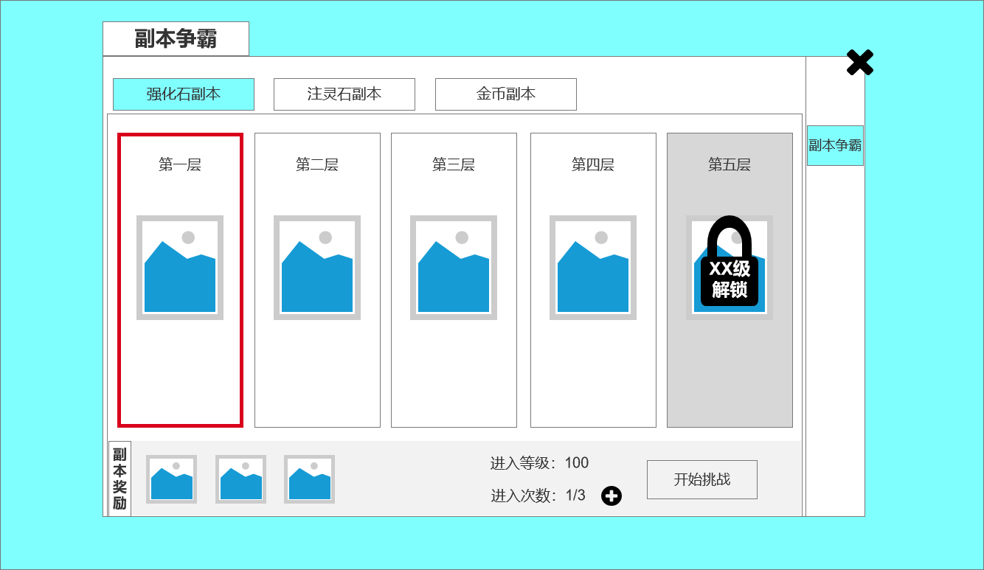
 |  | 1、副本类型标签区 |  |  | 1、副本类型切换
 |  | ▶ | 功能：显示不同类型的副本选项，包括“注灵石副本”、“强化石副本”、“金币副本”。玩家可以点击不同标签来切换并选择相应的副本。 |  | ▶ | 功能：玩家可以点击不同副本类型的标签（如“金币副本”、“强化石副本”等），切换到相应的副本列表。
 |  | ▶ | 布局： |  | 2、副本列表与选择
 |  |  | 横向排列标签按钮，有选中效果。 |  | ▶ | 功能：副本列表展示了当前副本类型下的所有副本。
 |  | 2、副本列表区 |  |  | ▶ | 操作流程：
 |  | ▶ | 功能：展示当前副本类型下的副本列表。按照等级分为5层。 |  |  | 玩家可以通过点击副本项查看副本的详细信息。
 |  | ▶ | 布局： |  |  | 未满足副本的“进入副本”按钮会变为灰色，提示玩家不能进入，已解锁的副本按钮变为可点击状态。
 |  |  | 横向排列副本项，每个副本以卡片形式展示，包含副本名称、背景图。 |  | 3、副本详细信息
 |  | 3、副本详细信息区 |  |  | ▶ | 功能：当玩家点击副本列表中的某个副本时，下方会展示该副本的详细信息，包括：
 |  | ▶ | 功能：显示当前选中副本的详细信息，包括副本的等级限制、通关奖励和剩余次数。 |  |  | 副本等级限制
 |  | ▶ | 布局： |  |  | 进入次数限制。
 |  |  | 界面下方展示副本详细信息，如副本奖励、进入条件（如等级、次数限制等）。 |  |  | 副本通关奖励
 |  |  | 显示进入副本的按钮，玩家点击后即可进入副本。 |  | ▶ | 购买次数：点击“进入次数”后方的“+”按钮，可以消耗货币购买次数。
 |  | 4、副本进入按钮 |  |  | 4、副本进入按钮
 |  | ▶ | 功能：点击后进入选中的副本，开始副本挑战。 |  | ▶ | 功能：当玩家满足副本的条件时，“进入副本”按钮变为激活状态，玩家点击后进入副本。
 |  | ▶ | 布局：
 |  |  | 如果副本条件未满足（如等级），按钮会变为灰色并不可点击。
 |  |  | 如果条件满足，按钮变为亮色，玩家可以点击进入副本。

2

3

 | 无选框标示界面

参考界面
参考图

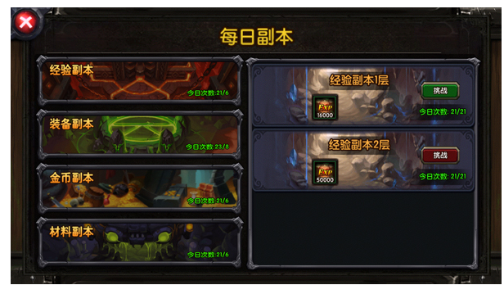

 | 圣装主界面

